상품제안서
곰돌이 엠블럼 석고방향제 | 상품코드: S15290

 |  |  |  |  |  |  | 02-713-8555 | www.synergygift.co.kr
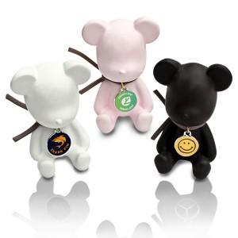 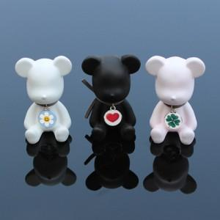

【상세/제작정보】 | <p><span style="font-size: 12pt;">* 목걸이 칼라엠블럼 인쇄포함</span></p><p>&nbsp;</p><p><span style="font-size: 12pt;">* 곰돌이에 향작업 완료 후 출고합니다. ( 1~2개월 정도 사용 )</span></p><p><span style="font-size: 12pt;">&nbsp; 향이 다 날아간 경우 가지고 있는 향수나 리필액을 기호에 맞게 뒷면에 뿌려주면&nbsp;</span></p><p><span style="font-size: 12pt;">&nbsp; 반영구적 사용 가능합니다.</span></p>

【인쇄/포장옵션】 | 풀칼라 / 포장지포장

【공급단가】 | 수량 | 50~ | 100~ | 500~ | 1,000~ | 3,000~
*VAT별도 | 화이트 | 5,650원 | 5,450원 | 5,050원 | 4,950원 | 4,850원
 | 블랙 | 5,650원 | 5,450원 | 5,050원 | 4,950원 | 4,850원
 | 핑크 | 5,650원 | 5,450원 | 5,050원 | 4,950원 | 4,850원

【상품 URL】 | https://www.synergygift.co.kr:443/src/goods_detail.php?gdno=17151

